Gruppenreduzierung Integration
Gruppenreduzierung bei einem Kind mit Behinderung in einer Kindergartengruppe (ab dem vollendeten 3. Lebensjahr) Gemäß Ziffer 4.5 der Vereinbarung zur Integration von Kindern werden Kinder ab dem vollendeten 3. Lebensjahr mit dem 3-fachen Faktor nach § 25d (1) Nr. 2 und Nr. 3 HKJGB berechnet. Die Gruppengröße darf bei Aufnahme von Kindern mit Behinderung jedoch 20 nicht überschreiten. Von daher reduziert sich die Gruppenstärke mit Aufnahme eines Kindes mit Behinderung auf 20 Kinder.

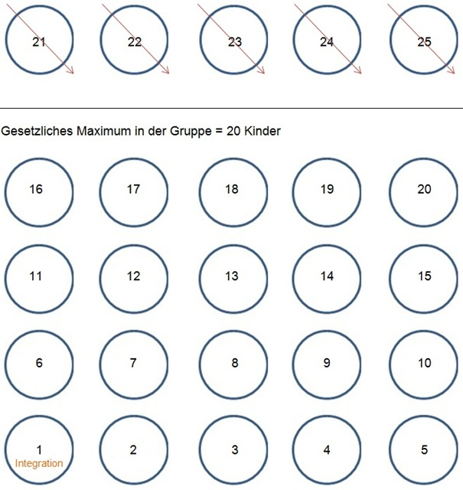

Das Kind mit Behinderung nimmt zur Berechnung der Fachkraftstunden somit 6 Plätze zu seinem vertraglich vereinbarten Betreuungsmittelwert ein.

Gruppenreduzierung bei zwei Kindern mit Behinderung in einer Kindergartengruppe (ab dem vollendeten 3. Lebensjahr) Gemäß Ziffer 4.5 der Vereinbarung zur Integration von Kindern werden Kinder ab dem vollendeten 3. Lebensjahr mit dem 3-fachen Faktor nach § 25d (1) Nr. 2 und Nr. 3 HKJGB berechnet. Die Gruppengröße darf bei Aufnahme von Kindern mit Behinderung jedoch 20 nicht überschreiten. Von daher reduziert sich die Gruppenstärke mit Aufnahme eines Kindes mit Behinderung auf 20 Kinder.

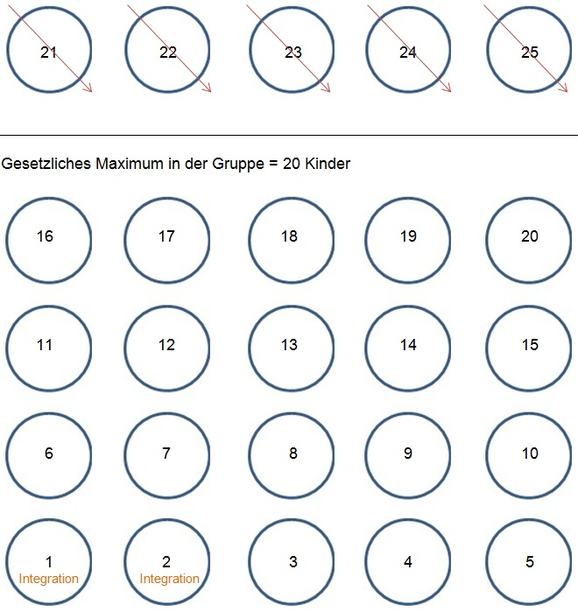

Das erste Kind mit Behinderung nimmt zur Berechnung der Fachkraftstunden somit 4 Plätze und das zweite Kind mit Behinderung 3 Plätze zu seinem vertraglich vereinbarten Betreuungsmittelwert ein.

Gruppenreduzierung bei drei Kindern mit Behinderung in einer Kindergartengruppe (ab dem vollendeten 3. Lebensjahr) Gemäß Ziffer 4.5 der Vereinbarung zur Integration von Kindern werden Kinder ab dem vollendeten 3. Lebensjahr mit dem 3-fachen Faktor nach § 25d (1) Nr. 2 und Nr. 3 HKJGB berechnet.

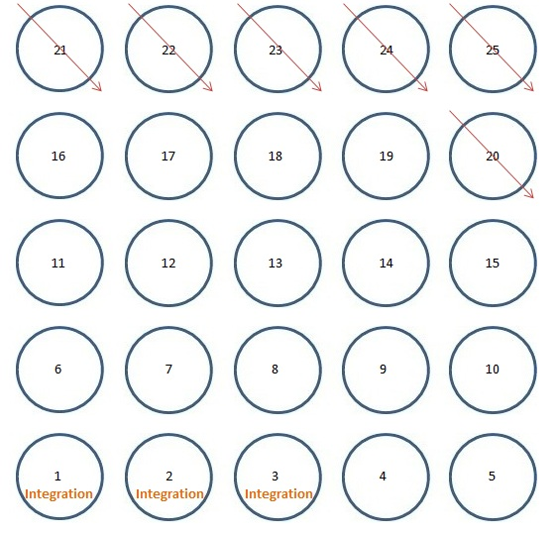

Jedes Kind mit Behinderung nimmt zur Berechnung der Fachkraftstunden somit 3 Plätze zu seinem vertraglich vereinbarten Betreuungsmittelwert ein. Die Gruppe reduziert sich auf 19 Kinder, inklusive der drei Kinder mit Behinderung.

Gruppenreduzierung bei vier Kindern mit Behinderung in einer Kindergartengruppe (ab dem vollendeten 3. Lebensjahr) Gemäß Ziffer 4.5 der Vereinbarung zur Integration von Kindern werden Kinder ab dem vollendeten 3. Lebensjahr mit dem 3-fachen Faktor nach § 25d (1) Nr. 2 und Nr. 3 HKJGB berechnet.

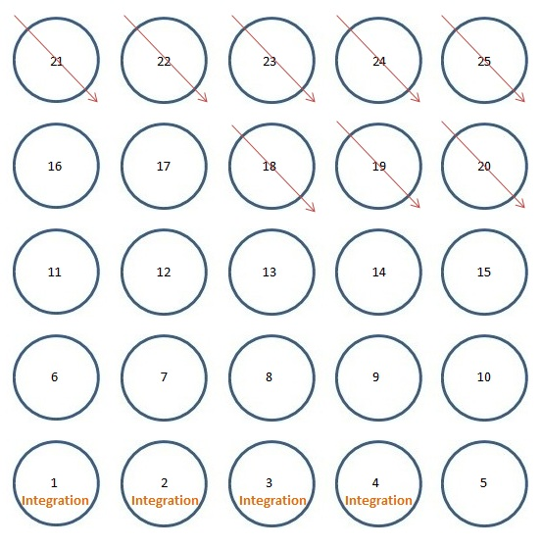

Jedes Kind mit Behinderung nimmt zur Berechnung der Fachkraftstunden somit 3 Plätze zu seinem vertraglich vereinbarten Betreuungsmittelwert ein. Die Gruppe reduziert sich auf 17 Kinder, inklusive der vier Kinder mit Behinderung.

Gruppenreduzierung bei fünf Kindern mit Behinderung in einer Kindergartengruppe (ab dem vollendeten 3. Lebensjahr). Gemäß Ziffer 4.5 der Vereinbarung zur Integration von Kindern werden Kinder ab dem vollendeten 3. Lebensjahr mit dem 3-fachen Faktor nach § 25d (1) Nr. 2 und Nr. 3 HKJGB berechnet.

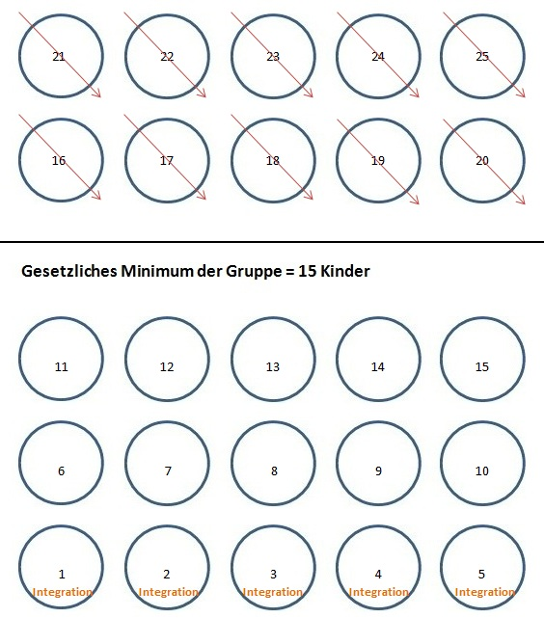

Jedes Kind mit Behinderung nimmt zur Berechnung der Fachkraftstunden somit 3 Plätze zu seinem vertraglich vereinbarten Betreuungsmittelwert ein. Die Gruppe reduziert sich auf 15 Kinder, inklusive der fünf Kinder mit Behinderung. Die Maximale Gruppenreduzierung durch die Aufnahme von Kindern mit Behinderung soll 15 nicht unterschreiten.

